základní procvičení
dnešní datum | 2012-05-23 |  |  |  | DNES
momentální čas | 2012-05-23 19:22:59 | 5/23/12 |  |  | NYNÍ

dnes je:
rok | 2012 |  |  | 12
měsíc | 5 |  | to je: | květen | HODNOTA.NA.TEXT
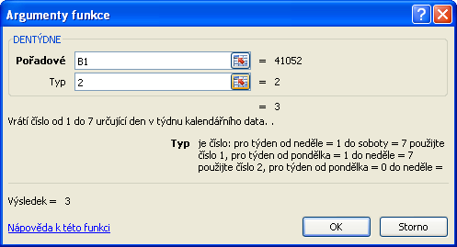
den | 23 |  |  | středa
pořadové číslo dne v rámci týdne | 3 |  |  |  | DENTÝDNE
pořadové číslo týdne | 21 |  |  |  | WEEKNUM

nyní je:
hodina | 19
minuta | 22
sekunda | 59

délka žívota
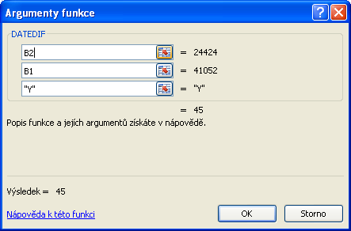
počáteční datum
koncové datum
Y - rok
M - měsíc
D - den
dnešní datum | 2012-05-23 | DNES
datum narození | 1966-11-13

jsem na světě dnů | 16628 | rozdíl
to je měsíců | 546 | DATEDIF
je mi let | 45 | DATEDIF

uběhlo pracovních dnů | 11878 | NETWORKDAYS

